Hoja1
Bus J2
1 | Reset | T9
2 | Start | F13
3 | Jugar | R9
4 | Consultar | T15
5 | Rojo | T14
6 | Verde | T13
7 | Amarillo | R13
8 | Azul | T12
9 | Led_R[4] | R12
10 | Led_R[3] | T11
13 | Led_R[2] | T10
14 | Led_R[1] | R11
15 | Led_R[0] | P11
16 | Led_V[4] | R10
17 | Led_V[3] | N12
18 | Led_V[2] | P9
19 | Led_V[1] | N9
20 | Led_V[0] | N11
21 | Led_Am[4] | L16
22 | Led_Am[3] | K16
23 | Led_Am[2] | R16
24 | Led_Am[1] | L15
25 | Led_Am[0] | P15
26 | Led_Az[4] | P16
27 | Led_Az[3] | R14
28 | Led_Az[2] | N16
31 | Led_Az[1] | N15
32 | Led_Az[0] | P14
33 | Disp_Decenas[6] |  | L14 | a
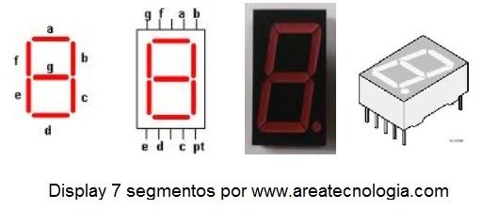
34 | Disp_Decenas[5] |  | N14 | b
35 | Disp_Decenas[4] |  | M10 | c
36 | Disp_Decenas[3] |  | L13 | d
37 | Disp_Decenas[2] |  | J16 | e
38 | Disp_Decenas[1] |  | K15 | f
39 | Disp_Decenas[0] |  | J13 | g
40 | Disp_Unidades[6] |  | J14 | a
BUS J1
2 | Disp_Unidades[5] |  | D3 | b
4 | Disp_Unidades[4] |  | C3 | c
5 | Disp_Unidades[3] |  | A2 | d
6 | Disp_Unidades[2] |  | A3 | e
7 | Disp_Unidades[1] |  | B3 | f
8 | Disp_Unidades[0] |  | B4 | g
9 | Led_Oport[2] |  | A4
14 | Led_Oport[1] |  | D5
15 | Led_Oport[0] |  | B6
16 | ESTADO[4]
17 | ESTADO[3]
18 | ESTADO[2]
19 | ESTADO[1]
20 | ESTADO[0]

